（はじめにお読みください）本申請書の使い方
令和5年度「ちょこっと就労」助成金の手続きについて

【助成の内容・対象経費】いずれも対象経費の一部を予算の範囲内で交付します。
 | 助成金の種類 | 対象の範囲 | 備 考
① | 施設周辺広報経費助成 | 募集チラシの作成費、 新聞折込経費など | チラシの作成は業者発注に限る。
② | 「介護職員初任者研修」および 「生活援助従事者研修」の受講料助成金 | 研修受講費 | 訪問系サービスの参加施設における、令和５年度採用者が研修を受講した場合に限る。

【対象施設】令和５年度「ちょこっと就労」参加施設

【実施期間】令和５年４月から令和５年１２月３１日

【助成上限額】
① | 施設周辺広報経費助成 | 年間１回まで 22,000円（上限）
② | 「介護職員初任者研修」および 「生活援助従事者研修」の受講料助成 | 受講者１名につき１回 44,000円（上限） １施設（事業所）原則１名まで

【申請から振込の流れ】
手順 | 申請者の手続き | 添付書類 |  | 本会の手続き
1 | 様式１（共通）
県社協へ郵送
2 | 様式２ー① （施設周辺広報経費助成） | 納品書と領収書の写しなど 経費が確認できるもの
受理後審査
 | 様式２ー② （「介護職員初任者研修」および 「生活援助従事者研修」の受講料助成） | ①受講を証明できる書類 ②修了証明証（写）
完 了
申請者あて郵送
（様式３）
助成金額の確定および振込日についての通知
3

請求書（①②共通）
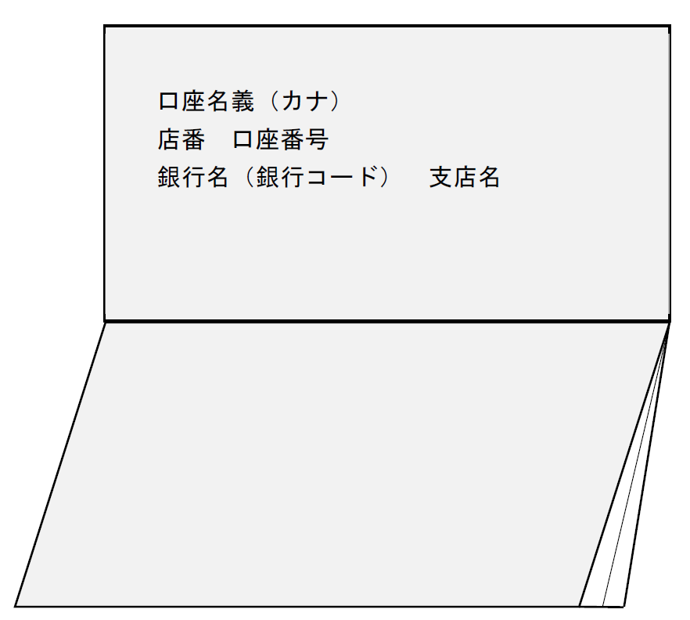
（様式１）申請書兼請求書
「ちょこっと就労」助成金申請書兼請求書

 |  |  |  |  |  |  |  |  |  |  |  |  | 令和 | 年 |  | 月 | 日
社会福祉法人 福井県社会福祉協議会
会長 小藤 幸男 |  |  |  |  |  | 様

標記について、次のとおり申請します。

 | 申請者 | フリガナ |  |  |  |  |  |  |  |  |  | 事業所名
 |  | 法人名 |  |  | ㊞
 |  | 事業所の所在地 |  |  | （郵便番号 |  | ‐ |  | ）

 |  | 連絡先 |  |  | 電話番号 |  |  |  |  |  |  | E-mail
 |  | 代表者の職・氏名 |  |  | 職 名 |  |  |  |  |  |  | 氏 名
 |  | 申請に関する担当者※ |  |  | 職 名 |  |  |  |  |  |  | 氏 名
 |  | ※代表者と異なる場合に入力

 | 〔振込先〕
 | 金融機関名 |  |  |  |  |  |  |  |  | 金融機関コード |  |  |  |  | （４桁）
 | 支店名 |  |  |  |  |  |  |  |  | 支店コード |  |  |  |  | （３桁）
 | 預金種別 |  | 選択 | 普通預金（総合口座も含む） |  |  |  | 当座預金
 | 口座番号 |  |  |  |  |  |  |  |  |  | （７桁）
 | (フリガナ)
 | 口座名義
 | ※口座名義のフリガナはカタカナで記入してください。濁点・半濁点は1文字として扱います。
 | ※フリガナが30文字を超える場合は、名義名称の冒頭から30文字までを記入してください。

 | こちらに通帳等の写しを貼り付けてください。

